4. Est. General
Fotografías de Área de Infuencia
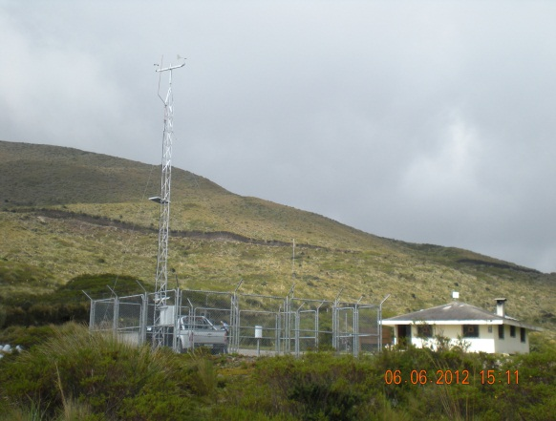 | Observaciones: | 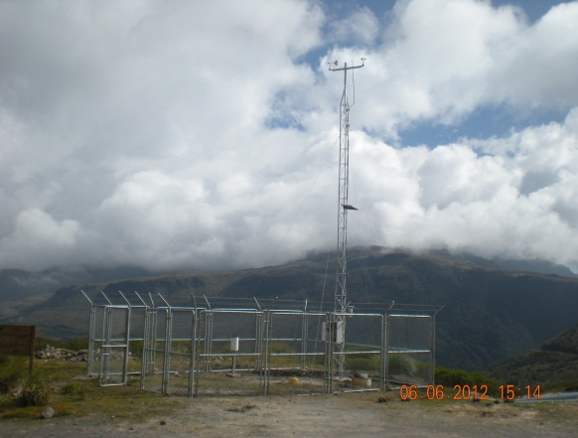 | Observaciones:

 | Fotografía hacia el Norte Magnético |  | Fotografía hacia el Sur

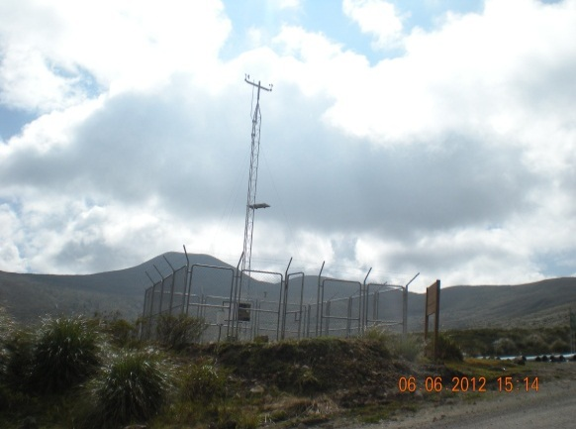 | Observaciones: | 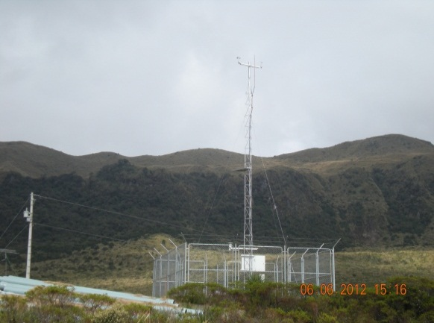 | Observaciones:

 | Fotografía hacia el Oeste |  | Fotografía hacia el Este

ESTADO ACTUAL DE LA ESTACIÓN
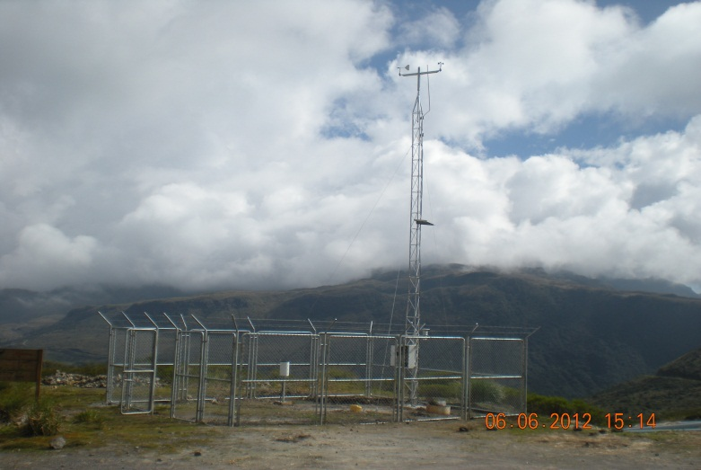 |  | Observaciones: INFRAESTRUCTURA • 25/11/2011: Proceso de ampliación de cerramiento de 4*4 a *2.5m a 6*8 *2.5m 11/01/2011 El cerramiento es entregado llevado a cabo por Ing. Lidia Malucín

 |  | SENSORES: Última calibración 23 de mayo de 2012

